并行&并发
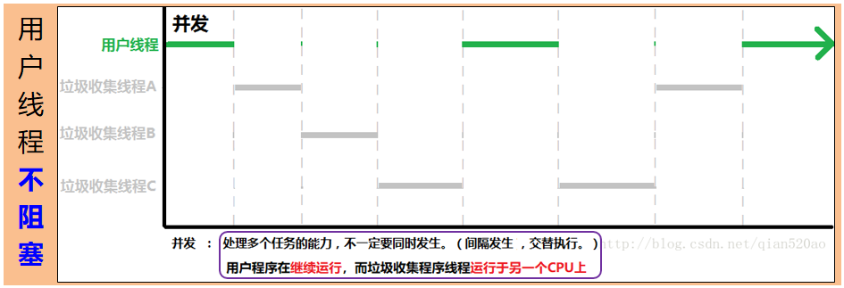
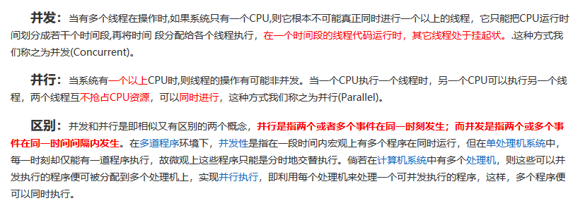
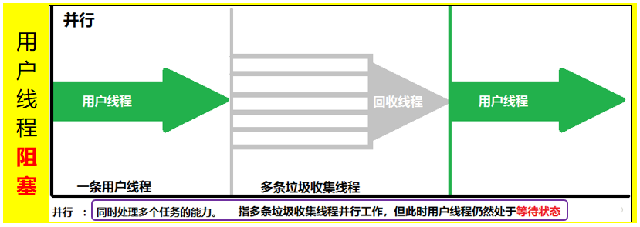
JVM中

GC
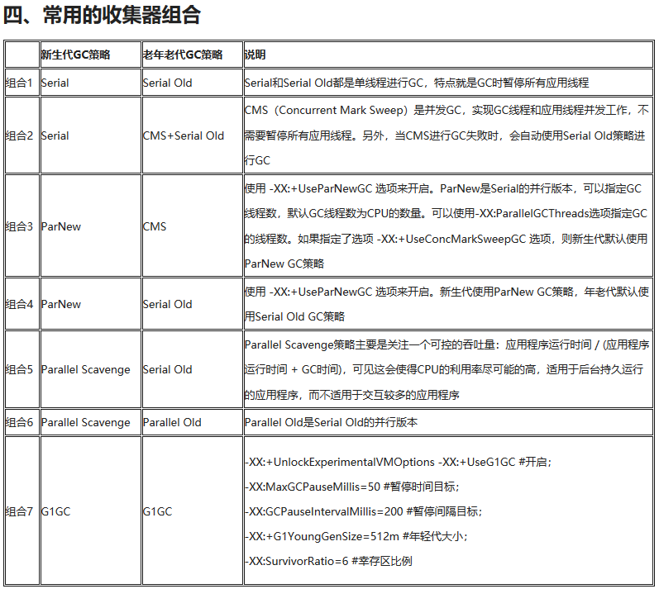
GC Roots:
 | 1、虚拟机栈中引用的对象
 |  |  | 局部变量表
 |  |  |  | 局部变量
 |  |  |  | 参数
 | 2、Perm区类静态属性引用的对象 |  |  |  |  |  |  |  |  | JDK8 Perm → metaSpace
 | 3、Perm区常量引用的对象
 | 4、本地方法栈中JNI引用的变量

引用分类：
 | 1、强引用：new
 | 2、软引用(SoftReference)：在JVM将要发生内存溢出异常之前进行回收，若还无足够内存抛出OutOfMemeory
 | 3、弱引用(WeakReference)：只能生存到下一次GC之前
 | 4、虚引用(PhantomReference)：不会对有虚引用的对象的生存时间有任何影响
 |  |  |  | 设置虚引用的目的：这个对象被GC回收时收到一个系统通知

GC缓刑：
 | 第一次标记：没有GC Roots引用，说明是垃圾（仅被判刑，还未执行死刑【缓刑】）
 | 第二次标记：第一次标记后，如果发现对象是有必要执行finalize()方法，就会把这个对象放到F-Queue队列中，
 |  |  |  | 由JVM自建的低优先度的Finalizer线程去执行回收（不保证：何时触发、完成）
 |  |  |  | F-Queue队列中的对象会在被Finalizer线程回收时执行finalize()方法，若在此方法(finalize())中将回收的对象与
 |  |  |  |  | GC Roots再次关联上，那么这个对象会复活
 |  |  | ※有必要执行： |  |  |  | 1、覆盖了finalize()方法
 |  |  |  |  |  |  | 2、finalize()方法没有被JVM调用过
 |  |  |  |  |  |  |  | finalize()方法只会被JVM调用一次（像<clinit>一样）
 |  |  |  |  |  |  |  |  | 也就是说被标记为垃圾的对象，仅有一次复活机会。

GC算法
 | 标记-清除（内存碎片）
 | 复制（浪费50%内存）
 |  | HotSpot新生代：
 |  |  | Eden(0.8) |  |  |  |  |  | Eden：Survivor=8:1
 |  |  | From Survivor(0.1)
 |  |  | To Survivor(0.1)
 | 标记-整理（压缩）
 |  | HotSpot老年代
 | 分代收集
 |  | 新生代
 |  | 老年代

HotSpot的GC实现
 | JIT：将热点代码直接编译为本地代码（汇编）
 | 安全点：记录OopMap的地方（即：可以进行GC的地方）
 |  |  |  |  |  | 方式 |  |  |  |  |  | VM实现
 |  | 抢断式中断 |  |  |  | GC强制中断所有线程 |  |  |  |  |  | 不采用
 |  | 主动式中断 |  |  |  | GC设置Flag，各个线程轮询 |  |  |  |  |  | 采用
 | 安全区域：标记没有分配CPU时间（如sleep、Blocked等状态）的线程的可进行GC的区域

HotSpot的GC种类
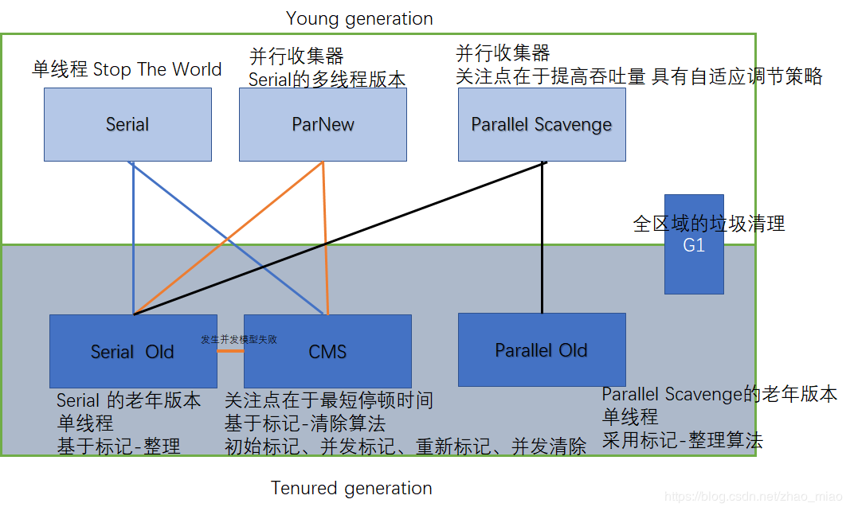
复制
标记-整理
标记-清除
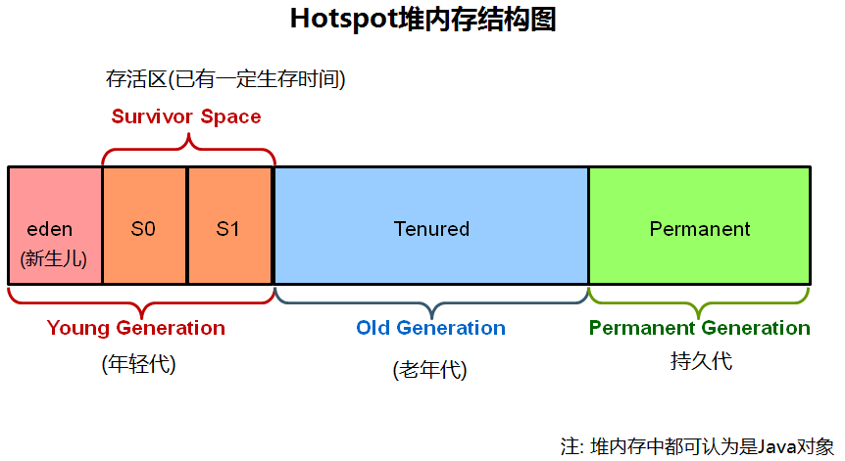

 | 1、 | Serial收集器 |  |  |  | 新生代
 |  | Stop the World
 |  | 单线程收集器
 |  | Client模式下默认的新生代收集器

 | 2、 | ParNew收集器 |  |  |  |  | 新生代
 |  | Serial的多线程版本
 |  | Server模式的首选
 |  | 默认开启的收集线程数=CPU（核）数量
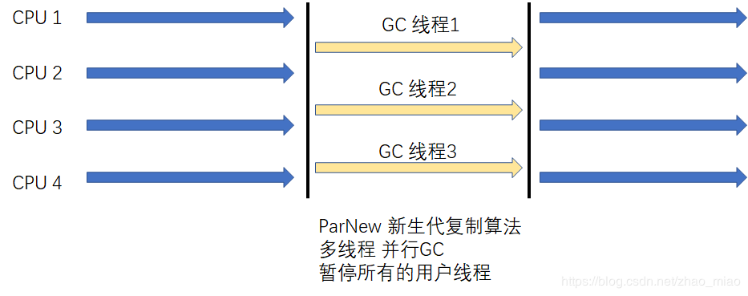

 | 3、 | Parallel Scavenge收集器 |  |  |  |  |  |  |  | 新生代
 |  | 复制算法 + 并行多线程
 |  | 目标：可控吞吐量（=运行用户代码时间/(运行用户代码时间+GC时间)）
 |  | 适用范围：后台运行但不需要太多交互的任务

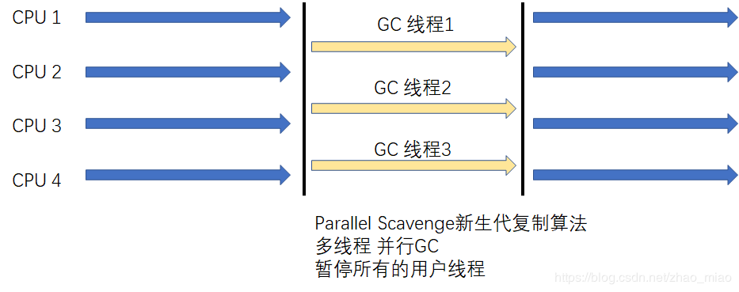

 | 4、 | Serial Old收集器 |  |  |  |  |  | 老年代
 |  | 标记-整理（Mark-Compact）
 |  | 单线程收集器
 |  | Client模式下使用

 | 5、 | Parallel Old收集器 |  |  |  |  |  |  | 老年代
 |  | 标记-整理（Mark-Compact）
 |  | 与Parallel Scavenge收集器配合使用

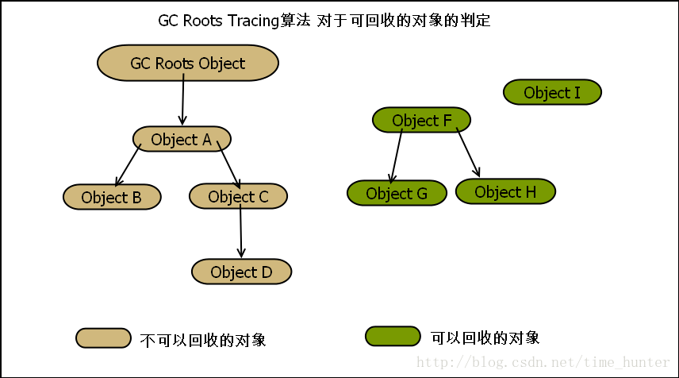
 | 6、 | CMS收集器 |  |  |  |  | 老年代
 |  | Concurrent Mark Sweep
 |  | 标记-清除（Mark-Sweep）：产生内存碎片
 |  | 目标：最短停顿时间
 |  | 适用范围：互联网、B/S系统的服务器端
 |  | 步骤：
 |  |  | 初始标记：仅标记GC Roots能直接关联到的对象 |  |  |  |  |  |  |  |  |  | Stop the World
 |  |  |  |  |  | 单线程
 |  |  | 并发标记：GC Roots Tracing |  |  |  |  |  |  |  | --------------------------------------------------->
 |  |  |  |  |  | GC Roots直接关联到的对象的下级至叶子
 |  |  | 重新标记：修正并发标记期间导致的标记产生变更的对象标记记录 |  |  |  |  |  |  |  |  |  |  | Stop the World
 |  |  |  |  |  | 多线程
 |  |  | 并发清除
 |  | 默认回收线程数：(CPU(核)数量+3)/4
 |  |  | 以“4”为界限，小于4时会降低吞吐量；大于4时，性能更好。
 |  | 无法处理浮动垃圾：
 |  |  | 并发清除阶段中产生的垃圾，只能到下次GC才会被清理

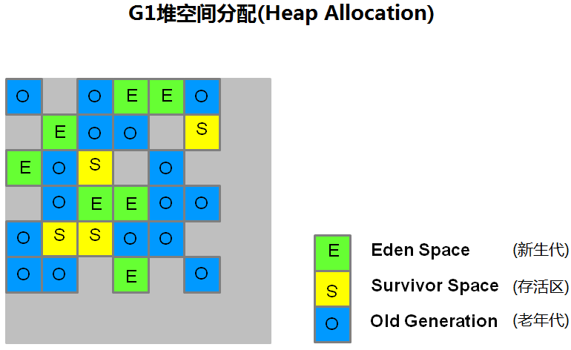
 | 7、 | G1收集器 |  |  |  | 全区域
 |  | 适用范围：服务器
 |  | 特点：
 |  |  | 并行+并发
 |  |  | 分代收集
 |  |  | 空间整合：
 |  |  |  | 标记-整理（Mark-Compact）
 |  |  | 可预测的停顿
 |  | 将Java堆分成多个大小相等的独立区域（Region）
 |  |  | 新生代和老年代不再是物理隔离（变成了逻辑上的）
 |  |  | 跟踪各个Region的垃圾堆积的价值大小，
 |  |  | 在后台维护的优先列表中优先回收价值大的Region
 |  |  |  | Region→Card
 |  | 步骤：
 |  |  | 初始标记：仅标记GC Roots能直接关联到的对象 |  |  |  |  |  |  |  |  |  | Stop the World
 |  |  |  |  |  | 多线程
 |  |  | 并发标记：GC Roots Tracing
 |  |  |  |  |  |  | GC Roots直接关联到的对象的下级至叶子
 |  |  | 最终标记：修正并发标记期间导致的标记产生变更的对象标记记录 |  |  |  |  |  |  |  |  |  |  | Stop the World
 |  |  |  |  |  | 多线程
 |  |  | 筛选回收：根据回收价值排序，在用户期望的GC停顿时间来制定回收计划

大对象直接进入老年代
 | 大对象：-XX:PretenureSizeThreshold

长期存活对象将进入老年代

动态对象年龄判断
 | 为了能更好地适应不同程序的内存状况，虚拟机并不总是要求对象的年龄必须达到MaxTenuringThreshold
 | 才能晋升老年代，如果在Survivor空间中相同年龄所有对象大小的总和大于Survivor空间的一半，
 | 年龄大于或等于该年龄的对象就可以直接进入老年代，无须等到MaxTenuringThreshold中要求的年龄。

Direct Memory（直接内存） |  |  |  |  |  |  |  |  | 堆外内存
 | NIO的Buffer使用的内存
 | -XX:MaxDirectMemorySize：设置直接内存的大小
 | 只有发生Full GC后才会顺道清理直接内存
 | 代码中显示调用GC：调用System.gc()
 |  | -XX:+DisableExplicitGC：禁止代码显示调用GC

System.gc()
 | 不设置<DisableExplicitGC>参数时，它不过会回收老年代、还会顺手回收 直接内存
 |  | 代码中显示调用System.gc()，只是建议JVM进行垃圾回收，但是到底会不会执行垃圾回收是不确定的，可能会进行垃圾回收，也可能不会。
 |  | 什么时候才是合适的时机呢？一般来说是，系统比较空闲的时候（比如JVM中活动的线程很少的时候），还有就是内存不足，不得不进行垃圾回收。

类加载
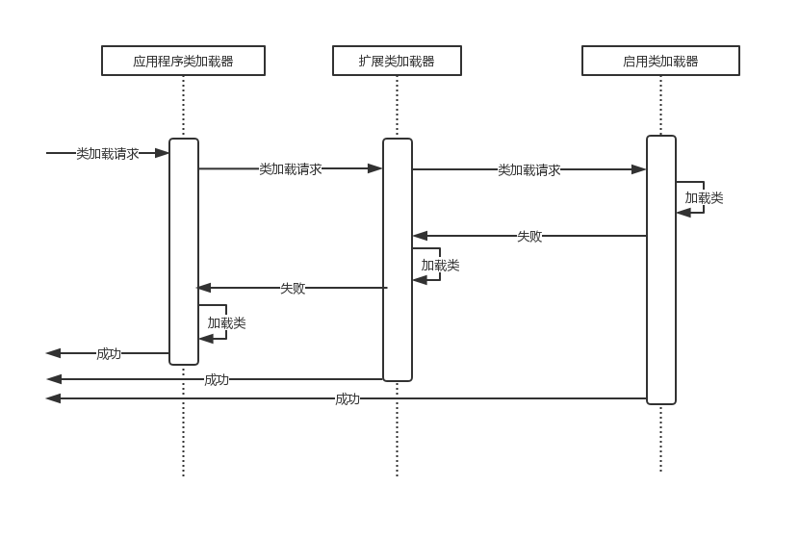
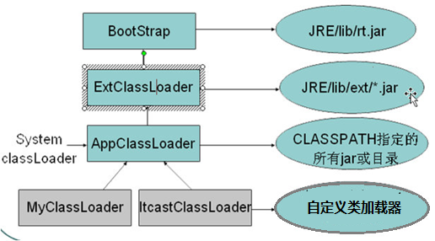
类的声明周期
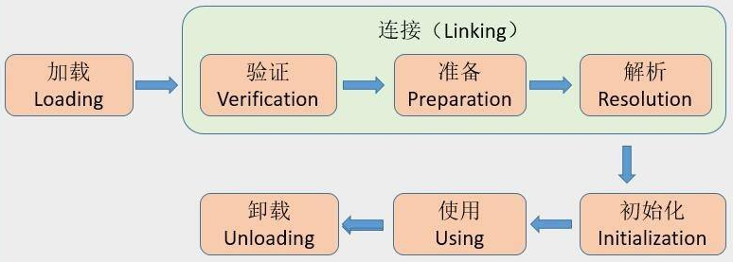

以下5种情况时JVM必须对类进行初始化
 |  |  |  |  |  | 对一个类进行主动引用

被动引用
不会触发子类SubClass的<clint>调用

 | 还有，如常量调用

加载
 | 数组本身不通过类加载器创建，而由JVM直接创建
 |  | 但数组元素是由类加载器创建
 | java.lang.Class：
 |  | 对于HotSpot来说，Class类对象存放在方法区（实际上它指向Klass实例）

验证
 | 文件格式验证
 |  | 是否以魔数0xCAFEBABE开头
 |  | 主次版本号
 |  | 。。。。。
 |  | 保证输入的字节流（class文件）能正确解析并存储于方法区，格式上符合描述一个Java类型信息的要求。
 |  | 验证是基于二进制字节流

 | 元数据验证 |  |  | 校检 数据类型
 |  | 语义分析，保证其描述信息符合Java语言规范
 |  |  | 是否有父类（Object）
 |  |  | 是否允许被继承
 |  |  | 。。。

 | 字节码验证 |  |  | 校检 方法体
 |  | 通过数据流和控制流分析，确定程序语义是合法的、符合逻辑的。

 | 符号引用验证
 |  | 时机：发生在JVM将符号引用转为直接引用的时候
 |  | 目的：保证解析能正常执行

准备
 | 为类变量分配内存 |  |  |  | 类变量：static修饰的、在方法区
 | 为类变量设置初始值（类型的默认值）

解析
 | JVM将符号引用转为直接引用

初始化
 | 执行<clinit>
 |  | static{。。。。}

执行
invokedynamic
 | 给lambda表达式用的
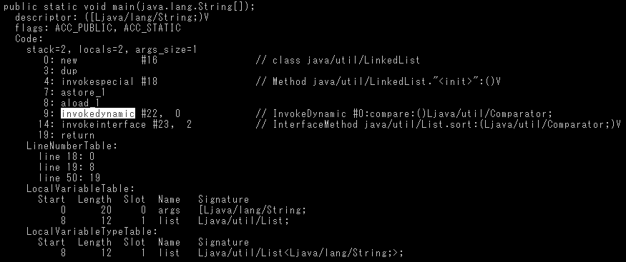

虚方法表（vtable）
 | 不会有以下方法
 |  | final class的所有方法
 |  | final method
 |  | static method
 |  | private method

指令：new
 | 1、在堆上分配实例的空间
 | 2、将所有的实例变量初始化为相应类型的初始值

 | 然后才是调用构造函数后才是真正的创建完一个对象了
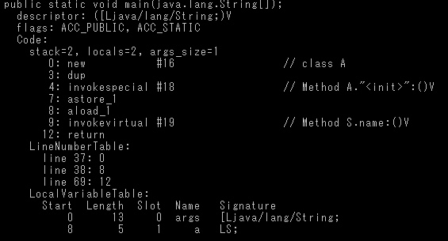
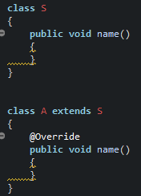

finally
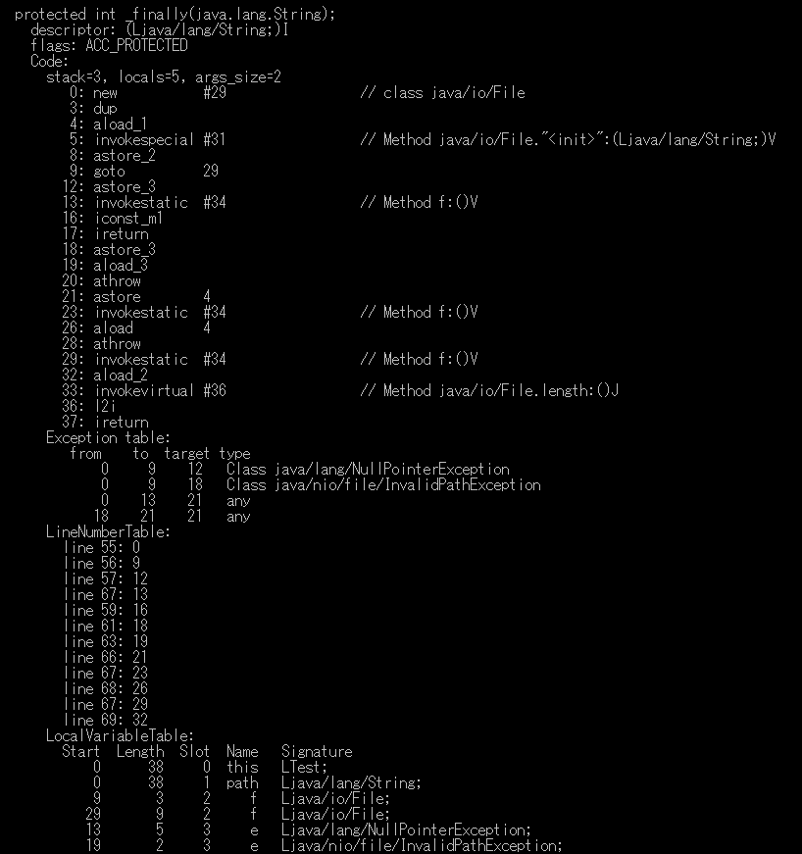
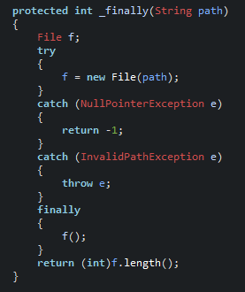
try块
astore_2：try中抛出的异常
下同
NullPointerException
InvalidPathException
其他未捕捉的Exception
return块
异常表
Slot复用
本地变量表

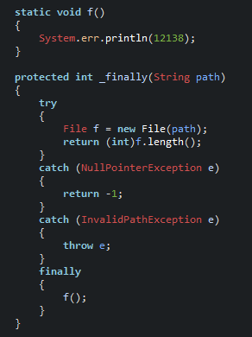
try块
astore_2：try中抛出的异常
下同
NullPointerException
InvalidPathException
其他未捕捉的Exception
Slot复用
异常表
本地变量表

++/--
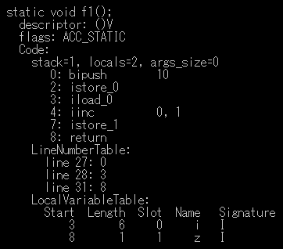
不经过操作数栈

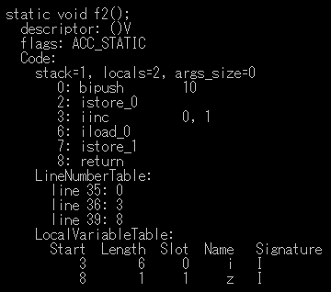
不经过操作数栈

晚期绑定
Client Compiler
 | 简称：C1编译器

Server Compiler
 | 简称：C2编译器

分层编译：
 | 根据编译、优化的规模与耗时，分类：

编译对象及触发条件

同样是编译整个方法体

方法调用计数器触发JIT
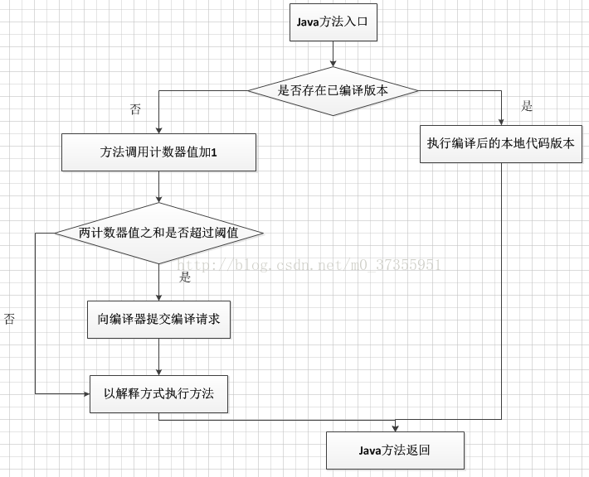

回边计数器触发JIT
 | 回边：控制流向后跳转

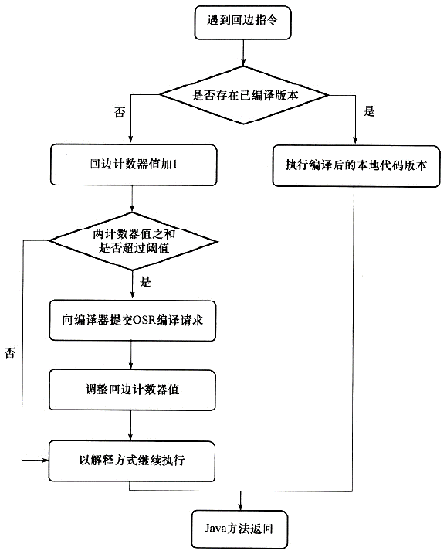

同样可以利用CISC等的x64的大寄存器集合

内存模型与线程
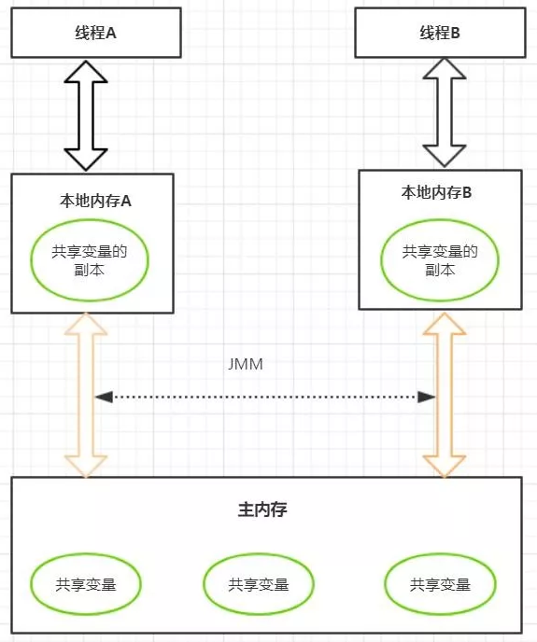
变量 = 实例字段 + 静态字段 + [构成数组对象的]元素
线程间独立
变量值传递通过主内存完成
主内存与工作内存

 |  |  | Java内存模型规定了所有的变量存储在JVM的主内存中。
 |  |  | 每条线程还有自己的工作内存。
 |  |  | 线程工作内存中保存了被该线程使用到的变量的主内存副本拷贝，
 |  |  | 线程对变量的所有操作（读取、赋值等）都必须在工作内存中进行，
 |  |  | 而不能直接读写主内存中的变量。
 |  |  | 不同线程之间的工作内存也是相互独立的，线程间变量值传递均需要主内存完成。

 | Java内存模型的主要目标是定义程序中各个变量的访问规则，即在虚拟机中将变量存储到内存和从内存中取出变量这样的底层细节。
 | 此处的变量和Java程序中的变量略有区别，它包括了实例字段、静态字段和构成数组对象的元素，但是不包括局部变量和方法参数，因为它们是线程私有的，不会被共享，自然不存在竞争问题。
 |  | 变量=实例字段 + 静态字段 + [构成数组对象的]元素

 | JMM：关于主内存和工作内存之间的消息，主要是“主 - 工作”和“工作 - 主”，JMM定义了8种操作：
 | lock：作用于主内存的变量，把一个变量标识为一条线程独占的状态。
 | unlock：作用于主内存的变量，把一个lock的变量解锁，可供其他线程使用。
 | read：作用于主内存的变量，把一个变量值从主内存传输到线程的工作内存，供load动作使用。
 | load：作用于工作内存的变量，把read操作从主内存得到的变量值放入工作内存的变量副本中。
 | use：作用于工作内存的变量，把工作内存一个变量的值传递给执行引擎，当JVM遇到使用该变量的字节码指令会执行use操作。
 | assign：作用于工作内存的变量，把一个从执行引擎接收到的值赋值给工作内存的变量，每当虚拟机遇到一个给变量赋值的字节码指令时执行assign操作。
 | store：作用于工作内存的变量，把工作内存中一个变量的值传递给主内存中，供write动作使用。
 | write：作用于主内存的变量，把store操作从工作内存中得到的变量的值放入主内存的变量中。

 | JMM还规定了在执行上述8种基本操作时必须满足如下规则：

volatile

 |  |  |  | 改变后，马上写入内存，并是其他内核的cache无效

